html 요소 목록
Element 종류 | Element 이름 | 페이지 번호
강조(Empasis) | <em> <strong> | p42
구분선(Horizontal Line) | <hr> | p40
그래픽요소 그룹핑(Figure) 그룹 제목(Figure Caption) | <figure> <figcaption> | p100
그룹핑(Grouping - Division) - block | <div> | p74
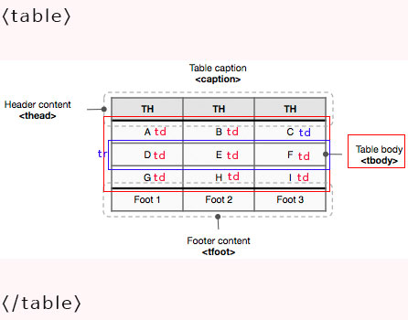
그룹핑(Grouping - Span) - inline | <span> | p74
네비게이션 영역(Navigation) | <nav> | p92
단락(Paragraph) | <p> | p36
두문자어(acronym) | <acronym> | p42
링크(Link- Anchor) | <a> | p48
메타데이터(Meta data) | <meta>
목록항목(List Item) | <li> | p49
비순차목록(Unordered List) | <ul> | p50
사이드바영역(aside) | <aside> | p98
생략어(Abbreviation) | <abbr> | p42
선택 컨트롤(Select) | <select> | p70
순차목록(Ordered List ) | <ol> | p49
시간(Time) | <time> | p102
아랫첨자 | <sub> | p42
외부파일 연결 | <link>
윗첨자 | <sup> | p42
이미지(Image) | <img> | p44
이미지맵(Image Map) | <map> <area> | p46
인용문(Quotation) | <blockquote> <q> | p41
입력 컨트롤(Input) | <input> | p68
정의목록(Definition List) 정의목록제목(Definition List Title) 정의목록내용(Definition List Data) | <dl> <dt> <dd> | p54
제목(Heading) | <h1>~<h6> | p34
주소(Address) | <address> | p38
줄 바꿈(Line Break) | <br> | p38
진행상황표시 | <progress> <meter> | p103
컨텐츠 그룹핑(Article) | <article> | p96
컨텐츠 그룹핑(Section) | <section> | p95
컨트롤 이름(Lable) | <lable> | p71
키워드 강조(Mark) | <mark> | p101
텍스트 입력 컨트롤(Textarea) | <textarea> | p70
폼(Form) | <form> | p66
폼그룹제목(Legend) | <legend> | p67
폼요소그룹화(Fieldset) | <fieldset> | p67
표(table) 표제목(caption) 표열제목영역(table heading) 표데이터(table body) 표결과(table foot) 행(table row) 열제목(table heading) 열(table data) | <table> <caption> <colgroup> <thead> <tbody> <tfoot> <tr> <th> <td> | p56
푸터 영역(Footer) | <footer> | p92
헤더영역(Header) | <header> | p92

